2) Zusätzliche Daten
 |  | Département de la mobilité, du territoire et de l'environnement |  |  | ZUSÄTZLICHE DATEN
 |  | Service de l'environnement
 |  | Section Protection des eaux

 |  | Departement für Mobilität, Raumplanung und Umwelt
 |  | Dienststelle für Umwelt
 |  | Sektion Gewässerschutz

E) GEOLOGIE UND HYDROGEOLOGIE

GEOLOGISCHER KONTEXT (A13):
Geologische Beschreibung des Einzugsgebiets - Charakterisierung des Felsuntergrunds: Gefaltete, serizithaltige Chlorit-Quarzschiefer (Perm) und Sandstein/Quarzit (Trias). Dolomitische Brekzien, Gips und Hornsteine im oberen Teil des Einzugsgebiets. Starke Tektonisierung im oberen Teil des Einzugsgebiets mit Entwicklung regionaler Verwerfungssysteme. - Charakterisierung der Quartärdecke: Heterogenes Lockermaterial (stellenweise bis zu 60 m tief) aus der Verwitterung permutt-triassischer Formationen, vermischt mit Moränen, Blöcken und Schuttkegeln. Die Flanken des Tals sind mit Hangschutt bedeckt, diese Formationen haben sich im Talboden gesetzt.

HYDROGEOLOGISCHER KONTEXT (A14):
Beschreibung der hydrogeologischen Bedingungen im Einzugsgebiet - Charakterisierung der Fliessbedingungen: Zwischen Le Pichioc (2180 m ü. d. M.) und dem Gipfel des Bec de Bosson (3148 m ü. d. M.): Versorgung eines hydrografischen Systems durch Schneeschmelze, Gletscherschmelze und Regenfälle. Talkreislauf, Wasserversorgung durch seitlichen Abfluss in die Hangschichten innerhalb der Schuttkegel (bevorzugter Abfluss) und Hangschutthalden (schnelle Zirkulation). - Charakterisierung des wasserführenden Mediums: Heterogener Grundwasserleiter, der aus Schwemmland und Ablagerungen von Sturzbächen besteht (variable Zirkulation in Bezug auf den Anteil an feinen und groben Ablagerungen). Aquifer von grosser Mächtigkeit mit mittlerer bis langsamer Zirkulation (variable Speicherung), mit Zwischenraumporosität (bevorzugter Abfluss).

F) ZUSÄTZLICHE INFORMATIONEN ÜBER DIE FASSUNG

Zusätzliche Informationen zu AEP: |  |  | Einschätzung der Gesamtanfälligkeit (A31):
Art der Wasseraufbereitung (A25): |  | keine Behandlung | a) Inhärente Anfälligkeit: Die Wasserfassung ist anfällig, da sie von Wetterereignissen abhängig ist (Abnahme oder Zunahme der Schneedecke, Schwankungen der Lufttemperatur, die die Schneeschmelze verzögern oder vorverlegen). b) Zustand der Infrastruktur: Es sind Wartungsarbeiten erforderlich, um die immer wieder auftretenden Qualitätsprobleme zu verbessern.
 |  | UV
 |  | ultrafiltration
 |  | chlorierung
 |  | unbestimmt
 |  | andere (bitte angeben): | Besondere Anlässe (A31):
 |  |  | a) Quantitative Aspekte: Im Jahr 2011 halbierten sich die Abflusswerte des Hochwassers im Vergleich zu den Vorjahren (2008-2010). Die Regenfälle im Frühjahr und Sommer waren weniger häufig und weniger intensiv als in den vorangegangenen 5 Jahren (< 15 mm/d). b) Qualitative Aspekte: In den letzten 10 Jahren war die Wasserfassung immer wieder von bakteriologischen Verschmutzungen betroffen.

Quellen |  |  |  |  |  | Brunnen

Beschreibung der Sammelkammer (A42): | Versammlungskammer der Kapseln 1 bis 4 |  |  |  |  | Beschreibung der Kammer/des Pumpsystems (A50): | Der Pumpbrunnen wurde Anfang der 2000er Jahre auf Parzelle 23412 errichtet und ist über ein kleines Gebäude zugänglich, das als Kontrollraum fungiert. Der Brunnen deckt mehr als 50% der Trinkwasserversorgung der Gemeinde ab.

 |  | mit Hochwasserentlastung | ohne Hochwasserentlastung | mit Überfalltrichter
 |  |  |  |  |  | Technische Daten: |  |  | Präzisierungen OAEC:
Drainage (A43): |  | keine Drainagen | Besondere Anmerkungen (A31): |  |  | Höhe Brunnenkopf [m.ü.M] (A44) |  |  | Sichere Stromversorgung im Falle einer schweren Stromknappheit (A52): | keine
 |  | oberflächlich ( m) | Zwei Leitungen sammeln das Wasser aus den Wasserfassungen 1 bis 4. Der Kammerschacht ist nicht mit einer Dichtung ausgestattet, um die Wasserdichtigkeit zu gewährleisten. |  |  | Tiefe [m] (A45) |  |  |  | Generator
 |  | untief ( m) |  |  |  | Durchmesser [mm] (A46) |  |  |  | Notstromaggregat
 |  | tief ( m) |  |  |  | Sieb oben [m.ü.M] (A47) |  |  |  | Notanschluss
 |  | unbestimmt | Bemerkungen (A31): |  |  | Sieb Basis [m.ü.M] (A48) |  |  |  | andere
 |  |  | Mobiles Chlorierungssystem während Risikozeiten installiert |  |  | Link zu Geokataster (https://geocadast.crealp.ch) |  | ja | Behandlungsbedarf des Brunnens (A53): | ja
 |  |  |  |  |  |  |  | nein |  | nein
 |  |  |  |  |  |  |  |  |  | unbestimmt

Skizze Brunnenstube (Baupläne, diverse Vermessungen):

Système de chloration

G) FOTODOSSIER

N.B. Fotodokumentationen zu hydrogeologischen Berichten sind über https://webtransfer.vs.ch/ zu übermitteln

3) Lage ZP
Schutzzonen:

Plan mit Schutzzonen

4) Extrait topo
Pläne

Topographische Karte und Lageplan:

Topo-Plan mit Lage der Quellen und eventuell des Netzwerks

5) Geol. Auszug
Pläne

Geologische Karte 1:25'000, Oberflächenkarten 1:10'000, andere:

Plan mit geologischer Karte 1:25'000
und andere Karten verfügbar

Anhang 1
Verwerfung
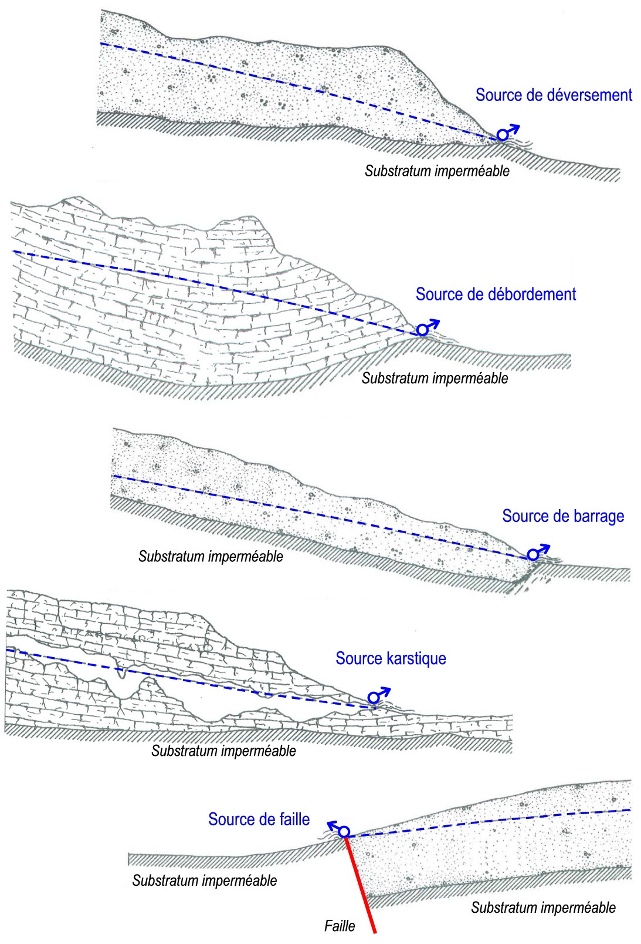 | Art der Quelle (A37)

Schuttquelle
Undurchlässiger Untergrund
Überlaufquelle
 | Code | Art der Quelle | Definition des Elements
 | 10 | Schuttquelle (source de déversement) | Quelle, die sich im Kontakt mit der undurchlässigen Wand eines Aquifers befindet, aus einem frei schüttenden, nicht gestützten Grundwasserspiegel entspringt und oft in einer Quelllinie enthalten ist (Dictionnaire hydrogéologie - Castany, Margat, 1977)
 | 20 | Überlaufquelle (source de débordement ou de trop-plein) | Quelle, die sich im Kontakt mit dem undurchlässigen Dach eines Grundwasserleiters befindet, an der Grenze zwischen freiem und gespanntem Grundwasser (Dictionnaire hydrogéologie - Castany, Margat, 1977)
Undurchlässiger Untergrund
 | 30 | Karstquelle (Exurgence) | Quelltyp, der für ein Karstmilieu charakteristisch ist und dem Wiederauftreten eines unterirdischen Flusses entspricht, dessen Wasser nicht aus einem bekannten Verlust eines Oberflächenwasserlaufs stammt und dessen Einzugsgebiet vollständig in dem Aquiferbereich liegt, aus dem er entspringt (Dictionnaire hydrogéologie - Castany, Margat, 1977)
 | 40 | Stauquelle (Résurgence) | Quelltyp, der für ein Karstmilieu charakteristisch ist und der der Rückkehr eines unterirdischen Flusses ans Tageslicht entspricht, der aus der Versickerung von Verlusten oder mehreren Oberflächenwasserläufen in einem Karstgrundwasserleiter stammt (Dictionnaire hydrogéologie - Castany, Margat, 1977)
Undurchlässiger Untergrund
Stauquelle
 | 50 | Geröllquelle (Source d'éboulis) | Quelle am Fuss oder im Herzen einer Geröllhalde, deren geologischer Ursprung an einer anderen Stelle liegt als der Punkt, an dem sie an der Oberfläche auftaucht.
Karstquelle
 | 0 | Unbekannt | Der Quellentyp ist unbekannt

 | Angepasst von SANDRE 2017:
 | Type de source - Referentiels - Nomenclatures (eaufrance.fr) https://mdm.sandre.eaufrance.fr/id/NSA/918/
Undurchlässiger Untergrund

Kluftquelle

Undurchlässiger Untergrund
Undurchlässiger Untergrund
Verwerfung

Anhang 2
(Schweizerischer Hydrogeologischer Atlas, BAFU, 2010)

 | Regime (A41)

 | Alpine Regime
 | 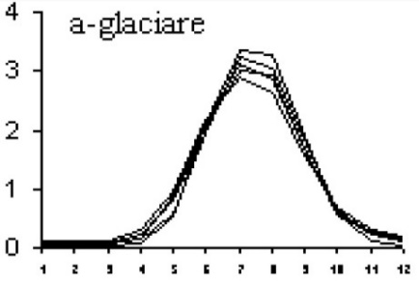 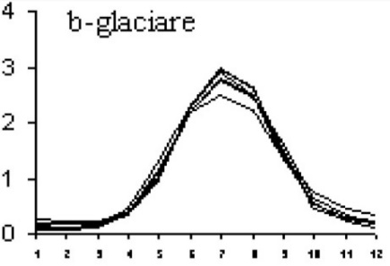 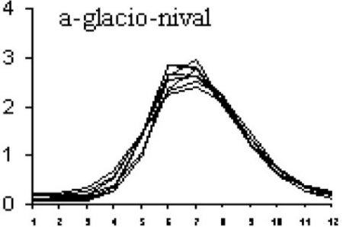 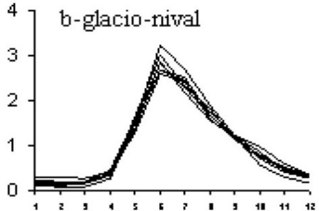 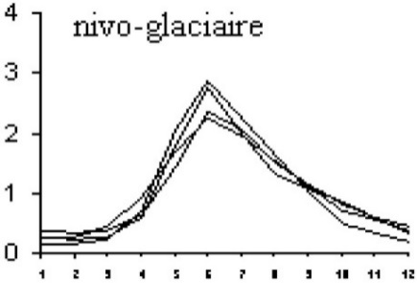 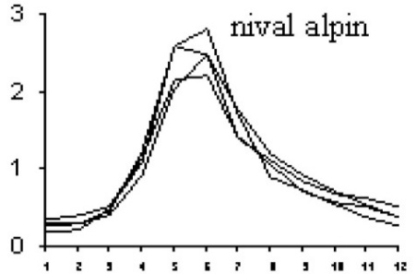

 | Regime im Mittelland und im Jura
 | 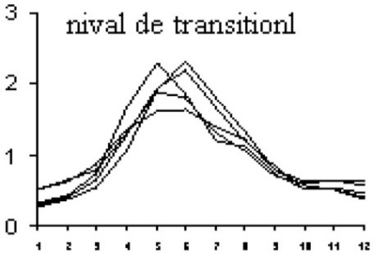 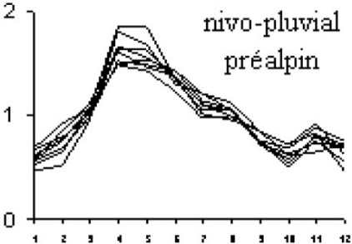 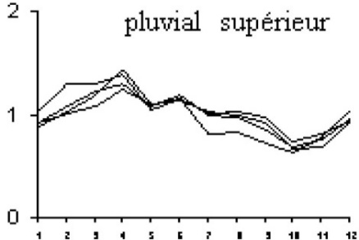 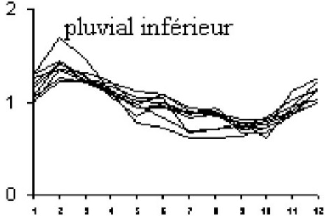 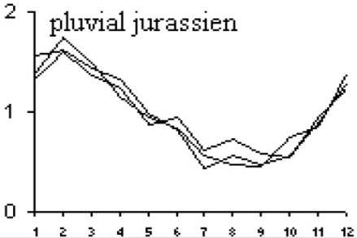 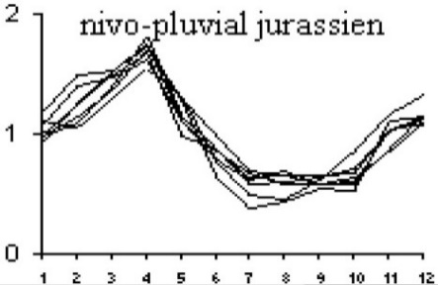

 | Regime südlich der Alpen
 | 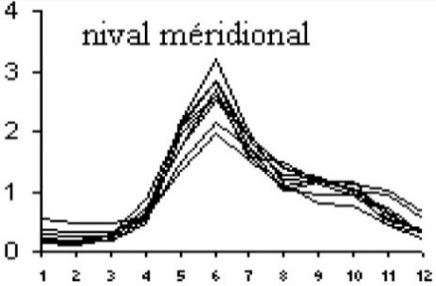 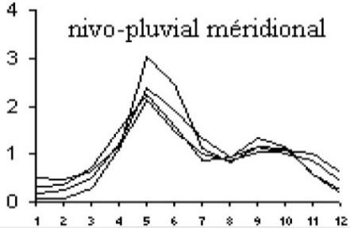 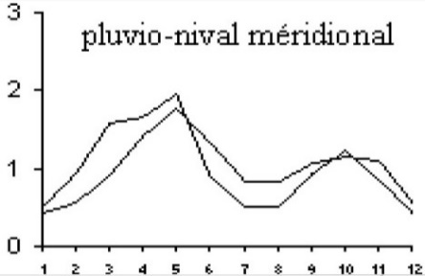 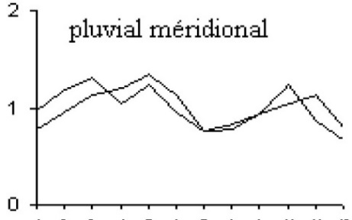

Anhang 3
Spesiungstyp des Grundwasserleiters (Anfälligkeiten von Bergquellen auf klimatische Phänomene)
Quelle: Banzato, C., Galleani, L. & Vigna, B. (2018). Tecniche di analisi del segnale applicate alla delimitazione delle aree di salvaguardia delle sorgenti. DITAG - Politecnico di Torino

A) ART DER VERSORGUNG DES AQUIFER-SYSTEMS & LOKALE ODER REGIONALE DIMENSION DER AQUIFER-SYSTEM

Diffuse Versickerung:
verknüpft an Niederschläge oder Schneesschmelze
Transfer: sekundärer Grundwasserleiter welcher den Haupt-Grundwasserleiter speisen
Diffuse Versickerung:
verknüpft an Niederschläge oder Schneesschmelze
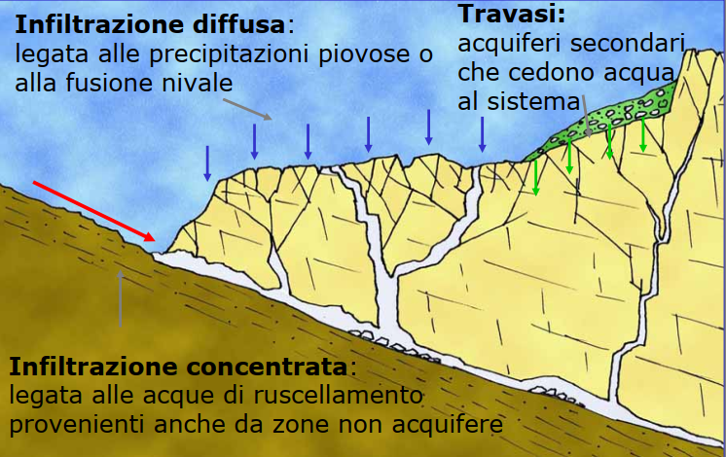 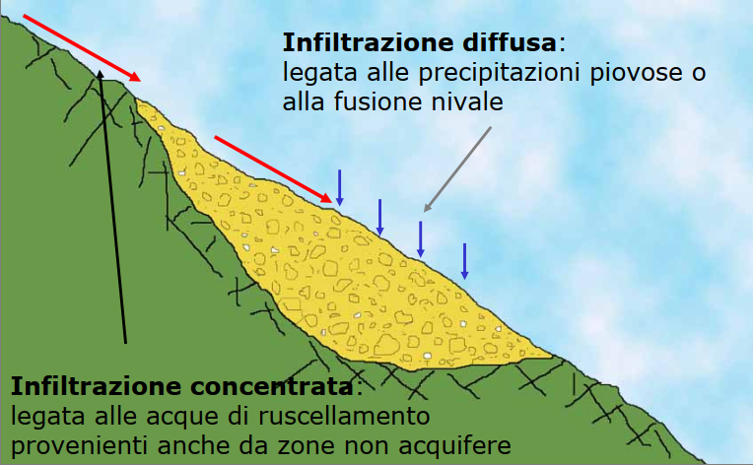

Konzentrierte Versickerung:
verknüpft an abfliessendes Wasser auch von nicht Aquiferzonen
Konzentrierte Versickerung:
verknüpft an abfliessendes Wasser auch ausserhalb vom Aquifergebiet

B) DURCHGANGSZEIT IM GEBIRGE & AUSGLEICH DER PHYSIKALISCH-CHEMISCHEN PARAMETER DES GRUNDWASSERS

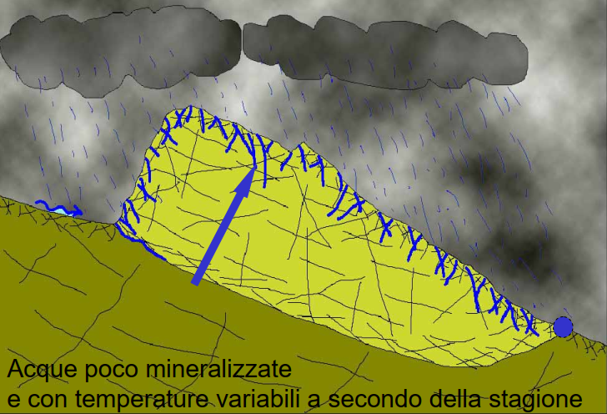
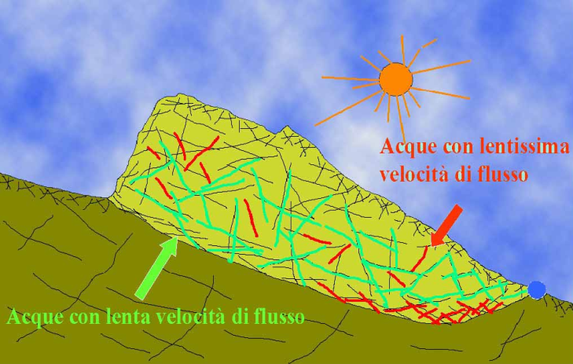

Wasser mit sehr kleiner Fliessgeschwindigkeit

Schwach mineralisertes Wasser und mit variabler Temperatur je nach Jahreszeit
Wasser mit kleiner Fliessgeschwindigkeit

C) ART DER GRUNDWASSERAUFFÜLLUNG, DIE AUF DEM VERHALTEN DER PHYSIKALISCH-CHEMISCHEN PARAMETER AN DEN QUELLEN BASIEREN

1) SUBSTITUTION

Zeit
Mineralisierung
Schüttung
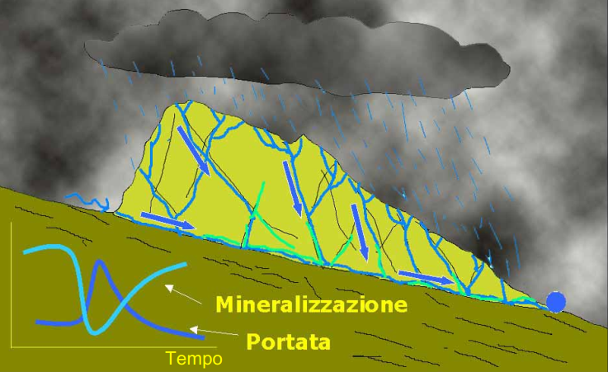 | In einem Grundwasserleiter mit hoher Durchlässigkeit und ohne gesättigte Zone (sehr hohe Anfälligkeit) gelangt das frisch eingedrungene Wasser schnell zur Quelle (starke Abnahme der elektrischen Leitfähigkeit und sehr ausgeprägte Temperaturänderungen).

2) KOLBENEFFEKT

Schüttung
Mineralisierung
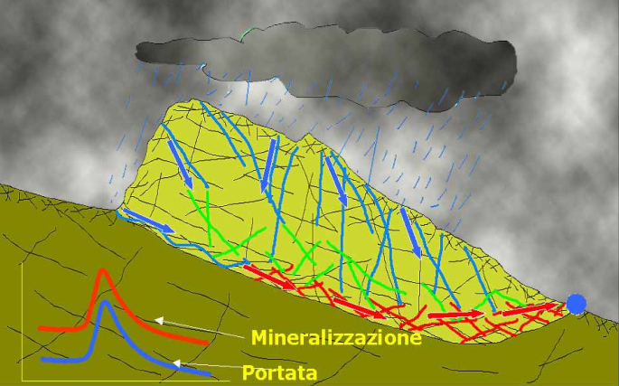 | In einem Grundwasserleiter mit geringer Permeabilität und einer ausgedehnten gesättigten Zone (hohe bis mittlere Anfälligkeit) zwingt frisch infiltriertes Wasser das gespeicherte Grundwasser zum Austritt, was sich in einem Anstieg der elektrischen Leitfähigkeit und der Temperatur des Wassers an der Quelle niederschlägt.

3) HOMOGENISIERUNG

Mineralisierung
Schüttung
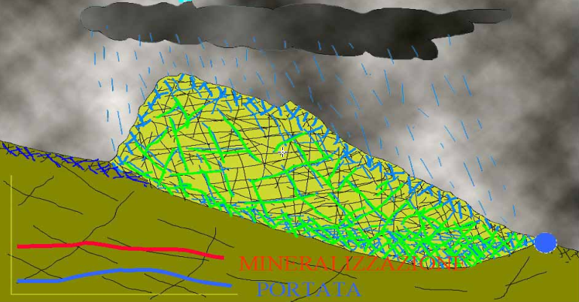 | In einem Aquifer mit mittlerer bis geringer Durchlässigkeit und einer stark entwickelten gesättigten Zone (geringe Anfälligkeit) fliesst das frisch infiltrierte Wasser sehr langsam durch den Aquifer: An der Quelle ist im Laufe der Zeit ein leichter Anstieg der Durchflussmenge zu beobachten, während die elektrische Leitfähigkeit und die Temperatur relativ konstant bleiben.

D) TYPOLOGIE VON AQUIFEREN AUF DER GRUNDLAGE VON STRÖMUNGEN

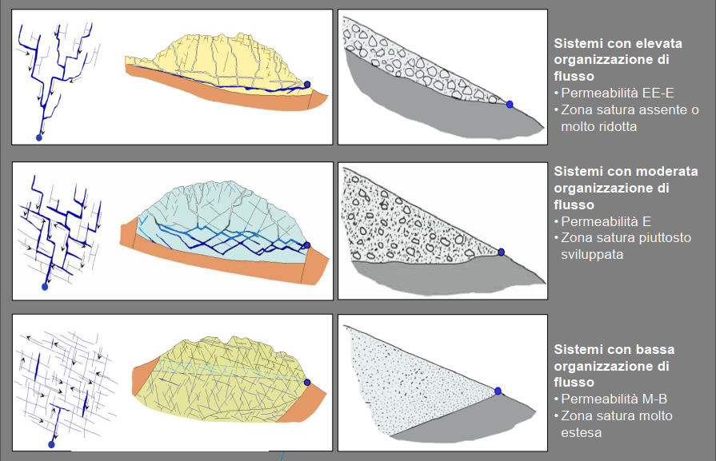
Grundwasserleitersystem mit hoher Durchflussmenge
Durchlässigkeit gross bis sehr gross
Gesättigte Zone fehlt oder sehr klein

Grundwasserleitersystem mit mittlerer Durchflussmenge
Durchlässigkeit gross
Gesättigte Zone vorhanden

Grundwasserleitersystem mit kleiner Durchflussmenge
Durchlässigkeit mittel-klein
Gesättigte Zone sehr gross

